2023_08_data
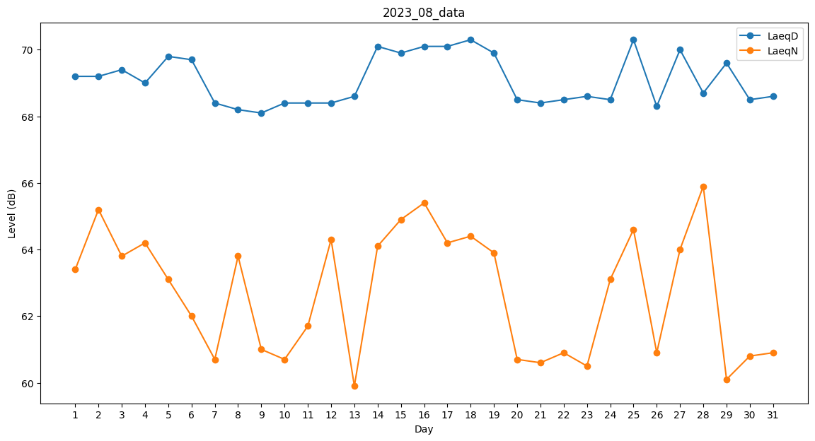
Day | LaeqD | LaeqN
1 | 69.2 | 63.4
2 | 69.2 | 65.2
3 | 69.4 | 63.8
4 | 69 | 64.2
5 | 69.8 | 63.1
6 | 69.7 | 62
7 | 68.4 | 60.7
8 | 68.2 | 63.8
9 | 68.1 | 61
10 | 68.4 | 60.7
11 | 68.4 | 61.7
12 | 68.4 | 64.3
13 | 68.6 | 59.9
14 | 70.1 | 64.1
15 | 69.9 | 64.9
16 | 70.1 | 65.4
17 | 70.1 | 64.2
18 | 70.3 | 64.4
19 | 69.9 | 63.9
20 | 68.5 | 60.7
21 | 68.4 | 60.6
22 | 68.5 | 60.9
23 | 68.6 | 60.5
24 | 68.5 | 63.1
25 | 70.3 | 64.6
26 | 68.3 | 60.9
27 | 70 | 64
28 | 68.7 | 65.9
29 | 69.6 | 60.1
30 | 68.5 | 60.8
31 | 68.6 | 60.9

